Easy4Me
Verschiedenes |  | EASY4ME

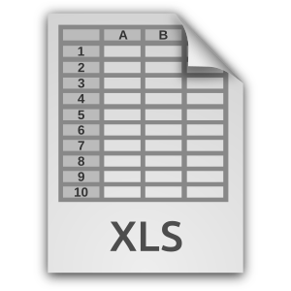
Zeilen und Spalten einfügen | Tabellenblatt umbenennen
Fenster fixieren | Zellenformate
Daten sortieren | Format übertragen
Tabellenblatt löschen | Suchen und Ersetzen
Rechtschreibprüfung

Rechtschreibprüfung 2
Überprüfe die Spalten B und C mit der Rechtschreibprüfung und akzeptiere die passenden Verbesserungsvorschläge Markiere die Spalten, Register Überprüfen / Gruppe Dokumentprüfung / Rechtschreibung
Juni (Daten Region)
langjehrige | 18°
Mitteltemperatur (in °C)
erwartete | +2°
Abweichung
langjähriges | 50 mm
Niederschlagsmittel | pro Monad
erwartete | -10% | Dieser flasche Text mit Rechtschreibfehlern darf nicht korrigiert werden
Abweichung (in %)

Löschen!
Bundesländer von Österreich

Bundesland | Hauptstadt | Bevölkerung | km²
Burgenland | Eisenstadt | 276,419 | 3,965 | Der Ausdruck soll im Querformat erscheinen und auf eine Seite passen.
Kärnten | Klagenfurt | 559,440 | 9,536
Niederösterreich | St. Pölten | 1,552,848 | 19,178 | In der Fußzeile soll dein Name links stehen und rechts der Dateiname.
Oberösterreich | Linz | 1,387,086 | 11,982
Salzburg | Salzburg | 521,238 | 7,154
Lösche dieses Blatt!
Steiermark | Graz | 1,190,574 | 16,392
Tirol | Innsbruck | 683,317 | 12,648
Vorarlberg | Bregenz | 356,590 | 2,601
Wien | - | 1,590,242 | 415

 | Österreich | 8,117,754 | 83,871

Bevölkerung Österreichs
Bundesländer - Fläche in km²

